상품제안서
패턴 목욕가방 | 상품코드: S30778

 |  |  |  |  |  |  | 02-713-8555 | www.synergygift.co.kr
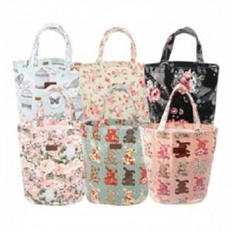

【상세/제작정보】 | <p><span style="font-size: 14pt;">★플라워그린, 코튼핑크, 토끼블루는 단종입니다.★</span>&nbsp;</p>

【인쇄/포장옵션】 | 실크, 스티커 / OPP(비닐)

【공급단가】 | 수량 | 100~ | 300~ | 500~ | 1,000~ | 3,000~
*VAT별도 | 단가 | 3,640원 | 3,510원 | 3,370원 | 3,240원 | 3,150원

【상품 URL】 | https://www.synergygift.co.kr:443/src/goods_detail.php?gdno=30778

